关系图
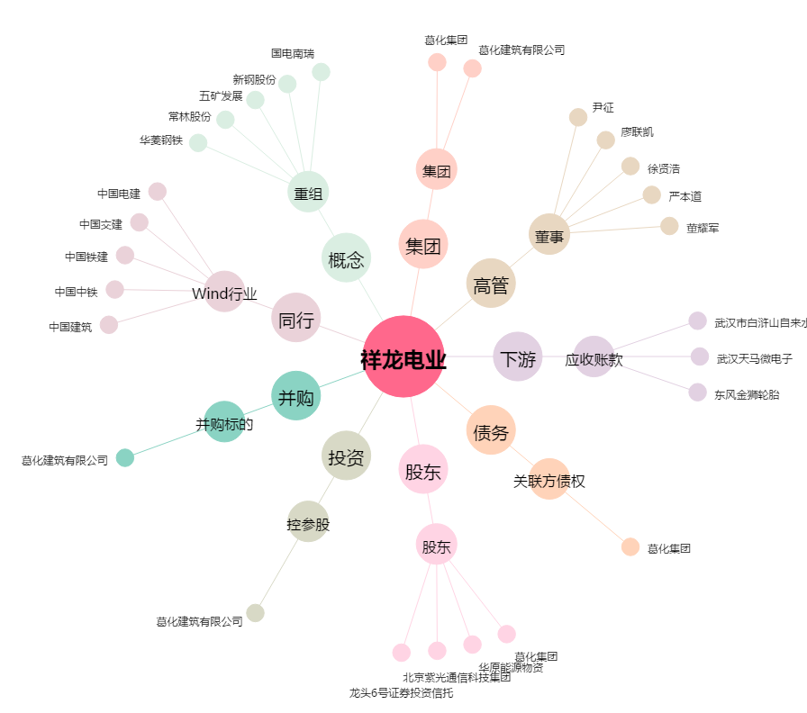
祥龙电业[600769.SH] - 关系概览图

